Tabelle1
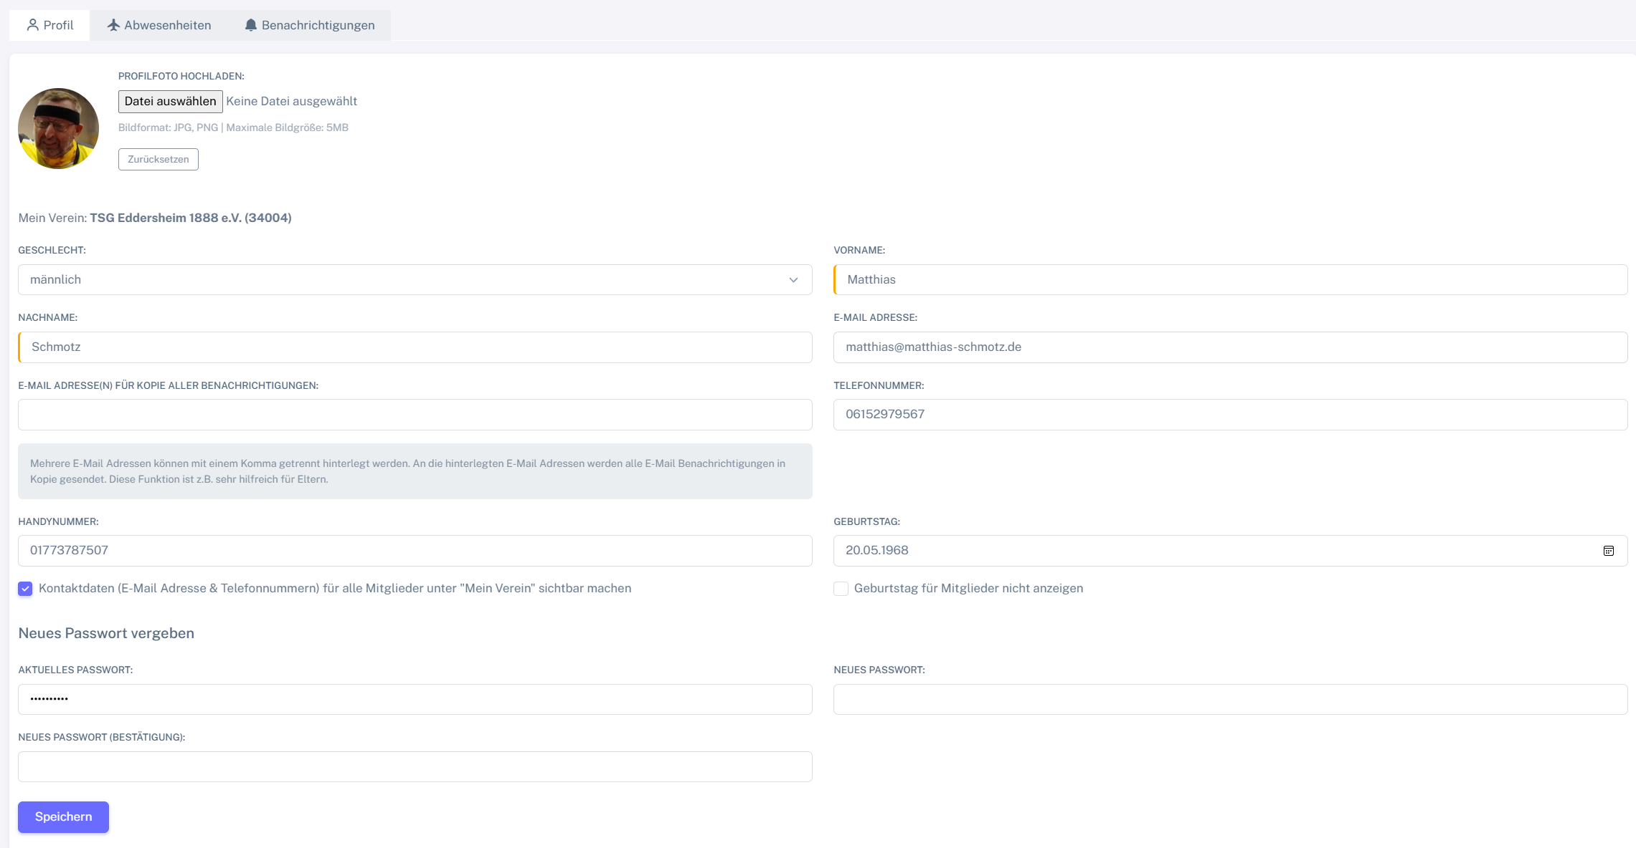
Control | Modus | picProfilfoto | butDateiAuswaehlen | labAusgewaehlteDatei | butZuruecksetzen | droGeschlecht | txtVorname | txtNachname | txtEmail | txtEmailAdressenKopie | txtTelefon | txtHandy | calGeburtstag | chkKontaktdaten | chkGeburtstagNichtAnzeigen | txtAktuellesPasswort | pwdNeuesPasswort | pwdNeuesPasswortBestaetigung | butSpeichern | Action
Record/Selector | Modus |  |  |  |  |  |  |  |  |  |  |  |  |  |  |  |  |  |  | Action
Check defaults | <CHK> |  |  |  |  |  | Matthias | Schmotz

